Sheet2
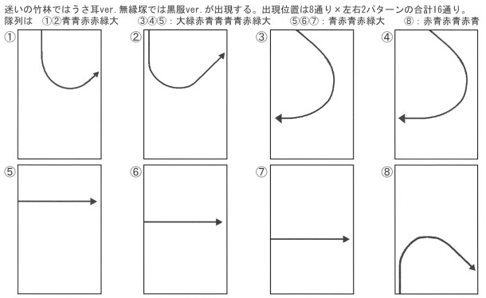
 | EX | 幽霊 | 白弾 | スペル基本 | 爆風 | 耐久
妖精 | 1 | 実ヒット＋３（28） | 実ヒット＊３＋27（60） | 実ヒット＊30－20（3000) | 青＜赤＜緑＜大 | 20,25,30,35
幽霊 | 緑2.5、黄5、赤7.5 | 0 | 実ヒット＊３＋27（60） | (実ヒット＋４)＊200(11000) |  | 20(1/4)
活性霊 |  |  |  |  | 緑＜黄＜赤 | (1/2)
リリー | 75 | 0 | 400 | 1000 |  | 830 | G弾EX点

ボス | 1 | 実ヒット＋３（28） | 実ヒット＊３＋27（60） | 実ヒット＊30－20（3000) |  | 1400
白弾 | 0 | 2 | 3 | 実ヒット＊9(1000)
点アイテム | 0 | 0 | 0 | 70000＋7000*ランク
EXアイテム | 100 | 0 | 1 | 0

